Prijava PCB naprave
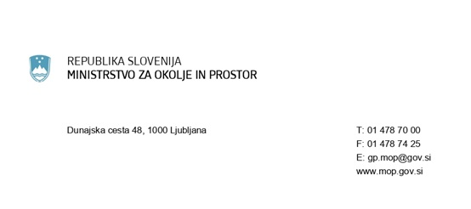

PRIJAVA NAPRAVE, KI VSEBUJE PCB
na podlagi 9. in 10. člena Uredbe o odstranjevanju polikloriranih bifenilov in polikloriranih terfenilov (Uradni list RS, št. 34/08, 9/09 in 44/22 - ZVO-2)
1. IMETNIK PCB NAPRAVE - naziv in naslov firme
Naziv firme:
Ulica:
Hišna številka:
Poštna številka:
Pošta:
Matična številka:

2.1. VRSTA NAPRAVE:

2.2. LOKACIJA NAPRAVE:
Ulica:
Hišna številka:
Poštna številka:
Pošta:
Katastrska občina:
Parcelna številka:
Številka stavbe:

2.3. PODATKI O NAPRAVI:
Količina transformatorskega olja (za TRANSFORMATOR)
Prostornina kondenzatorja (za KONDENZATOR)
Količina PCB (ZA DRUGO NAPRAVO)

2.4. ODSTRANITEV NAPRAVE:
Predviden datum odstranitve:
Predviden način odstranitve:

2.5. DEKONTAMINACIJA NAPRAVE:
Predviden datum dekontaminacije:

